Лист4
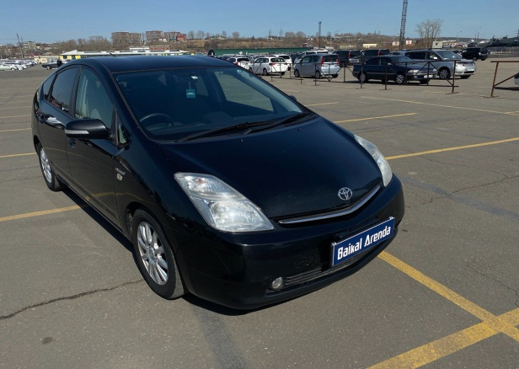
 | Собственник или владелец | Байкал Аренда Иркутск
 | Партнер /доля/сумма | Речицкий Ю.С.; 1/4; 205000
 | Автомобиль / Срок | TOYOTA PRIUS Т260НС138;
 | Первоначальный взнос/ залог | 2625
 | Статья ДДС | Сумма | Расход | Ремонт | Выдача ДС | Остаток

1 | 2023-03-13 | 2563 | 375 |  |  | 2188
2 | 2023-03-20 | 3000 | 375 |  |  | 4813
3 | 2023-03-27 | 3000 | 375 |  |  | 7438
4 | 2023-04-03 | 3000 | 375 |  |  | 10063
5 | 2023-04-10 | 3000 | 375 | 1575 |  | 11113 | в аренде
6 | 2023-04-17 | 3000 | 375 |  |  | 13738 | на стоянке
7 | 2023-04-24 | 3000 | 375 |  |  | 16363 | на оформлении
8 | 2023-05-01 | 3000 | 375 | 100 |  | 18888 | в прокате
9 | 2023-05-08 | 3000 | 375 |  |  | 21513 | продан / выкуплен
10 | 2023-05-15 | 3000 | 375 |  |  | 24138 | на ремонте
11 | 2023-05-22 | 3000 | 375 |  |  | 26763 | на продаже
12 | 2023-05-29 | 3000 | 375 |  |  | 29388 | в залоге
13 |  |  |  |  |  |  | 10.04.2023 ремонт подвески
14 | 2023-06-07 | 412 |  |  |  | 29800 | 01.05.2023 оплата маяка
15 | 26.06.2023 по 27.06.2023 | 1500 | 500 |  |  | 30800
16 | 2023-06-27 | 3000 | 375 |  |  | 33425
17 | 2023-07-03 | 3000 | 375 |  |  | 36050
18 | 2023-07-10 | 3000 | 375 |  |  | 38675
19 | 2023-07-17 | 3000 | 375 |  |  | 41300
20 | 2023-07-24 | 3000 | 375 |  |  | 43925
21 | 2023-07-31 | 3000 | 375 |  |  | 46550
22 | 2023-08-07 | 3000 | 375 |  | 36200 | 12975
23 | 2023-08-14 | 3000 | 375 |  |  | 15600
24 | 2023-08-21 | 3000 | 375 |  |  | 18225
25 | 2023-08-28 | 3000 | 375 |  |  | 20850
26 | 2023-09-04 | 3000 | 375 |  |  | 23475
27 | 2023-09-11 | 3000 | 375 |  |  | 26100
28 | 2023-09-18 | 3000 | 375 |  |  | 28725
29 | 2023-09-25 | 3000 | 375 |  |  | 31350
30 | 2023-10-02
31 | 2023-10-09
32 | 2023-10-16
33 | 2023-10-23
34 | 2023-10-30
35 | 2023-11-06
36 | 2023-11-13
37 | 2023-11-20
38 | 2023-11-27
39 | 2023-12-04
40 | 2023-12-11
41 | 2023-12-18
42 | 2023-12-25
43 | 2024-01-01
44 | 2024-01-08
45 | 2024-01-15
46 | 2024-01-22
47 | 2024-01-29
48 | 2024-02-05
49 | 2024-02-12
50 | 2024-02-19
51 | 2024-02-26
52 | 2024-03-04
53 | 2024-03-11
54 | 2024-03-18
55 | 2024-03-25
56 | 2024-04-01
57 | 2024-04-08
58 | 2024-04-15
59 | 2024-04-22
60 | 2024-04-29
61 | 2024-05-06
62 | 2024-05-13
63 | 2024-05-20
64 | 2024-05-27
65 | 2024-06-03
66 | 2024-06-10
67 | 2024-06-17
68 | 2024-06-24
69 | 2024-07-01
70 | 2024-07-08
71 | 2024-07-15
72 | 2024-07-22
73 | 2024-07-29
74 | 2024-08-05
75 | 2024-08-12
76 | 2024-08-19
77 | 2024-08-26
78 | 2024-09-02
79 | 2024-09-09
80 | 2024-09-16
81 | 2024-09-23
82 | 2024-09-30
83 | 2024-10-07
84 | 2024-10-14
85 | 2024-10-21
86 | 2024-10-28
87 | 2024-11-04
88 | 2024-11-11
89 | 2024-11-18
90 | 2024-11-25
91 | 2024-12-02
92 | 2024-12-09
93 | 2024-12-16
94 | 2024-12-23
95 | 2024-12-30
96 | 2025-01-06
97 | 2025-01-13
98 | 2025-01-20
99 | 2025-01-27
100 | 2025-02-03
101 | 2025-02-10
102 | 2025-02-17
103 | 2025-02-24
104 | 2025-03-03
105 | 2025-03-10
106 | 2025-03-17
107 | 2025-03-24
108 | 2025-03-31
109 | 2025-04-07
110 | 2025-04-14
111 | 2025-04-21
112 | 2025-04-28
113 | 2025-05-05
114 | 2025-05-12
115 | 2025-05-19
116 | 2025-05-26
117 | 2025-06-02
118 | 2025-06-09
119 | 2025-06-16
120 | 2025-06-23
121 | 2025-06-30
122 | 2025-07-07
123 | 2025-07-14
124 | 2025-07-21
125 | 2025-07-28
126 | 2025-08-04
127 | 2025-08-11
128 | 2025-08-18
129 | 2025-08-25
130 | 2025-09-01
131 | 2025-09-08
132 | 2025-09-15
133 | 2025-09-22
134 | 2025-09-29
135 | 2025-10-06
136 | 2025-10-13
137 | 2025-10-20
138 | 2025-10-27
139 | 2025-11-03
140 | 2025-11-10
141 | 2025-11-17
142 | 2025-11-24
143 | 2025-12-01
144 | 2025-12-08
145 | 2025-12-15
146 | 2025-12-22
147 | 2025-12-29
148 | 2026-01-05
149 | 2026-01-12
150 | 2026-01-19
151 | 2026-01-26
152 | 2026-02-02
153 | 2026-02-09
154 | 2026-02-16
155 | 2026-02-23
156 | 2026-03-02
157 | 2026-03-09

